상품제안서
센텔리안24 마데카 더마 쉴드 세이프 선크림 50ml (SPF+ PA++++) | 상품코드: S46739

 |  |  |  |  |  |  | 02-713-8555 | www.synergygift.co.kr
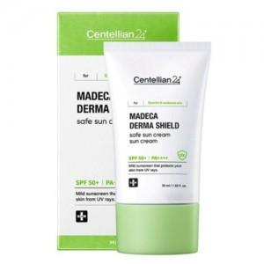

【상세/제작정보】

【인쇄/포장옵션】 | 스티커 / 포장지포장

【공급단가】 | 수량 | 50~ | 100~ | 500~ | 1,000~ | 3,000~
*VAT별도 | 단가 | 7,800원 | 7,620원 | 7,380원 | 7,020원 | 6,780원

【상품 URL】 | https://www.synergygift.co.kr:443/src/goods_detail.php?gdno=46739

